Лист1
Приложение Mymarket.ge

1. Целевая аудитория и география приложения
Все физические и юридические лица, за исключением лиц моложе 18 лет. Согласно правилам сайта, раздел Размещение объявлений, пункт 2.3
Согласно условиям доставки, геграфия работы приложения в пределах Грузии

2. Требования приложения
Требуемая версия ОС - Android 5.0 и выше
Совместимость iPhone Требуется iOS 10.0 или новее. iPad Требуется iPadOS 10.0 или новее. iPod touch Требуется iOS 10.0 или новее. Mac Требуется macOS 11.0 или новее и компьютер Mac с чипом Apple M1 или новее.

3. Матрица по основным характеристикам

Операционная система
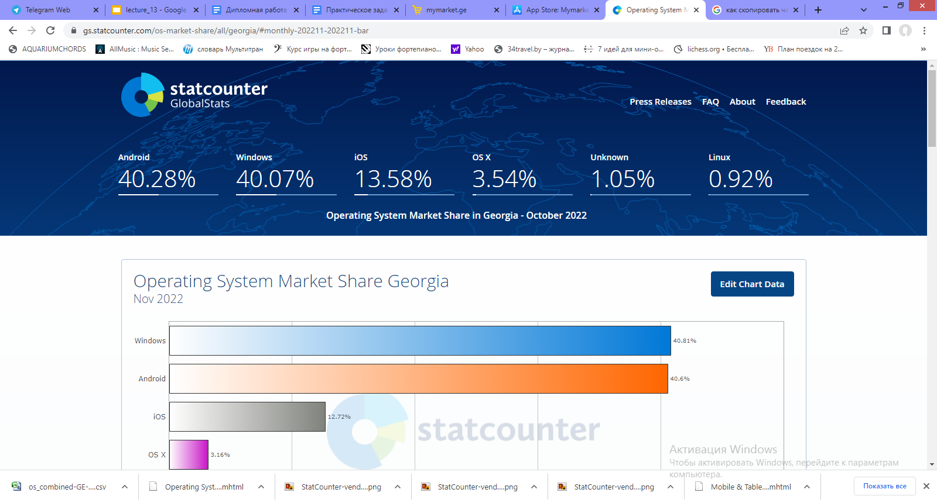

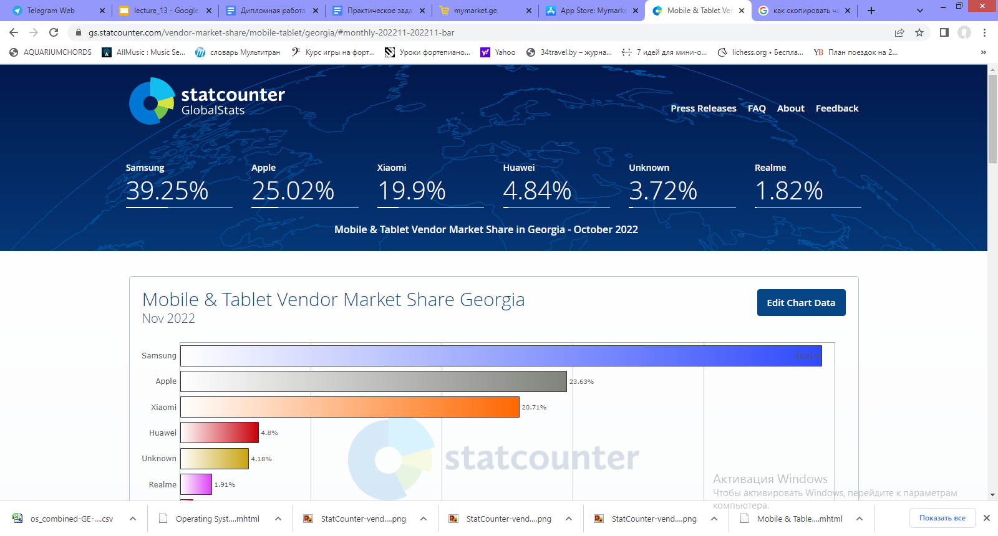
Девайсы по популярности

Матрица для девайсов на Андройд | Источник: https://www.counterpointresearch.com/top-10-5g-android-best-selling-smartphones-feb-2022
 | https://www.gsmarena.com/stats.php3
 | https://www.phonearena.com/news/best-huawei-phones_id133840

 | Производитель | Модель | Соотношение сторон | Разрешение дисплея | Диагональ дисплея | Ценовой диапазон | Год выхода
 | Samsung | Galaxy A52s | 159.9x75.1 | 1080x2400 | 6.5 | Medium | 2021
 | Samsung | Galaxy S22 Ultra | 163.3x77.9 | 1440x3088 | 6.8 | High | 2022
 | Samsung | Galaxy S21 FE | 155,7x74,5 | 1080x2340 | 6.4 | Medium | 2022
 | Xiaomi | Redmi Note 12 Pro+ | 162.9x76 | 1080x2400 | 6.67 | High | 2022
 | Xiaomi | 12T Pro | 163.1x75.9 | 1220x2712 | 6.67 | High | 2022
 | Huawei | Nova 10 Pro | 164.24x74.45 | 1200x2652 | 6.78 | High | 2022

Матрица для девайсов на IOS | Производитель | Модель | Соотношение сторон | Разрешение дисплея | Диагональ дисплея | Ценовой диапазон | Год выхода
 | Apple | Iphone 12 | 146.7x71.5 | 1170x2532 | 6.1 | High | 2020
 | Apple | Iphone 13 | 146.7x71.5 | 1170x2532 | 6.1 | High | 2021
 | Apple | Iphone 14 Pro | 147.5x71.5 | 1179x2556 | 6.1 | High | 2022

